CONTROL DE ASISTENCIA
 |  |  |  |  |  |  |  | beatriz | 20%

MODELO | ENMICADORA MARCA TOWER A-4 | MODELO | ENMICADORA MARCA TOWER A-3 | MODELO | GUILLOTINA MARCA PAPER WARRIOR A-4 | MODELO | ESPIRALADORA MARCA WARRIOR | MODELO | BOLEADORA DE ESQUIMA OFICNA DOS MATRIZ

 |  | 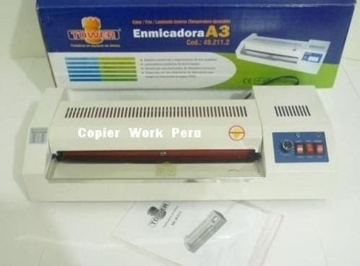 |  | 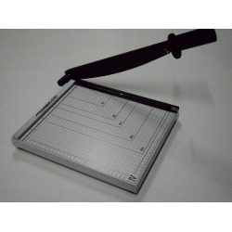 |  | 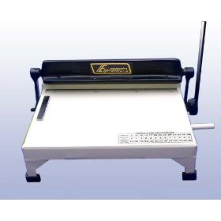 |  | 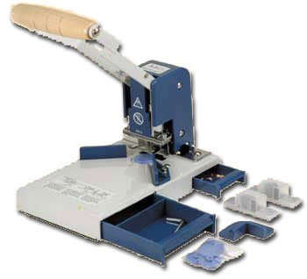
PRECIO | S/.348.00 | PRECIO | S/.496.00 | PRECIO | S/.240.00 | PRECIO | S/.360.00 | PRECIO | S/.590.00
CARACTERISTICAS |  | CARACTERISTICAS |  | CARACTERISTICAS |  | CARACTERISTICAS |  | CARACTERISTICAS
tiempo para calentar | 4.7min | tiempo para calentar | 4.7 min | cortadoras de papel | A4 | marca | warrior | modelo | diamond-1
Ancho de entrada de laminado | 230mm | Ancho de entrada de laminado | 420mm | marca | warrior | capacidad de perforacion | 20 hojas de 80/gras. | capacidad maxima de corte | 1cm de espesor
Grosor de mica | 75-200 micrones | Grosor de mica | 75-200 micrones | corta | 7 a 10 hojas | capacidad de encuedernacion | 51 mm(500 paginas) | troqueles disponibles | 3.5mm,6 mm, 10 mm 45º(corte recto), media luna
voltaje | 220-240 V | voltaje | 220-240 | con mesa melimetrada |  | garantia | 2 años | integrado | cajon de desperdicio y cajon para accesorios
sistema | 2 rodillos al caliente | sistema | 3 / 4 rodillos al caliente | base | metalica |  |  | dimensiones | 227mmx140mmx147mm
enmicadora A4 | emica tamaño A4 Oficio, carta, fotocheck, carnet, DNI | enmicadora A3 | Enmica tamaños A3, A4, Oficio, carta, fotocheck, carnet, DNI. | cuchilla curva de buen corte |  |  |  | peso/volumen | 2.75kg/0.40 cbft
garantia | 2 años | garantia | 2 años | corta con precision |  |  |  | garantia | 2 años
 |  |  |  | ligera pero eficaz
 |  |  |  | mango | ergonomico

MODELO | BOLEADORA DE ESQUINA CON DOS MATRIZ | MODELO | ANILLADORA MARCA BLUNDIN MACHINE | MODELO | Guillotina Dsb A4 | MODELO | ANILLADORA METAL JIELISI | MODELO | ESPIRALADORA TOWER-A

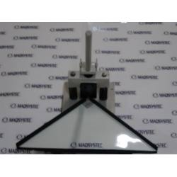 |  | 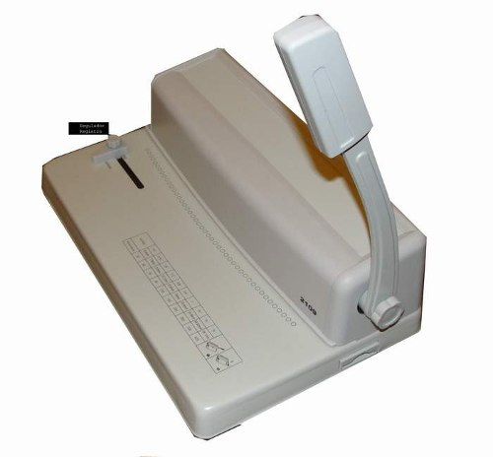 |  | 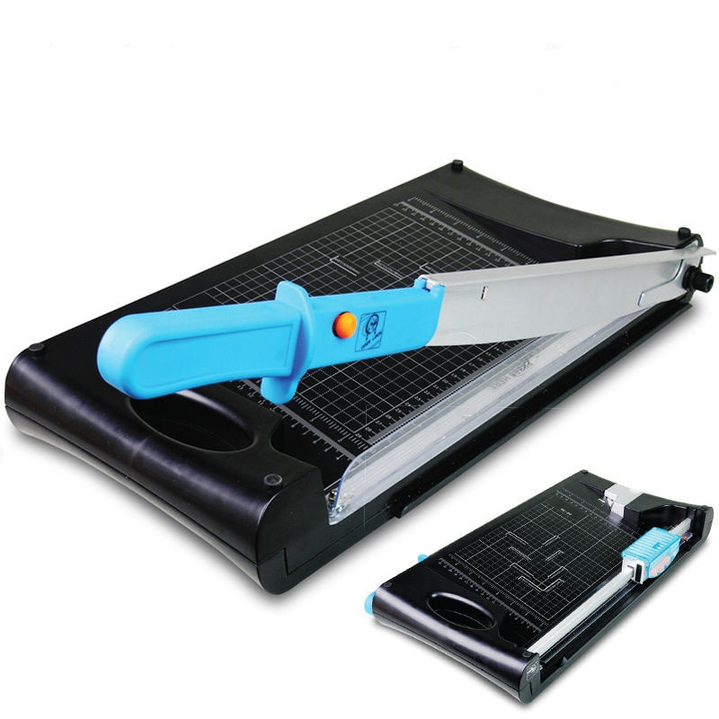 |  | 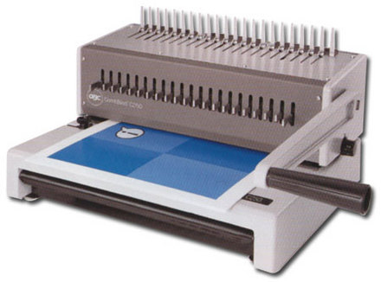
PRECIO | S/.780.00 | PRECIO | S/.336.00 | PRECIO | S/.330.00 | PRECIO | S/.660.00 | PRECIO | #REF!
CARACTERISTICAS |  | CARACTERISTICAS |  | CARACTERISTICAS |  | CARACTERISTICAS |  | CARACTERISTICAS
equipo para trabajo continuo |  | anilladora con | 21 perforaciones y 21 anuladores | Guillotina marca | DSB | Guillotina marca | METAL JIELISI | marca | tower
estructura | solida de metal | estructura | metalica | Formato | A4 | Formato | MODELO A-4 | capacidad de perforacion | 12 hojas de 80/gras.
ideal para trabajos de boleado | enmicados,imprenta.calendarios,revistas,tarjetas personaes ect. | capacidad de perforacion | 20 hojas | Capacidad de corte | 10 hojas | Capacidad de corte | 12 hojas | capacidad de encuedernacion | 51 mm(500 paginas)
bolea un alto de | 1cm | encuaderna | 2" | tipo de Corte | por filo | tipo de Corte | ANULADORES DE HUECOS 8 PERFORACIONES, | garantia | 1 años
corta | papel,micas,cartulina etc | cajon de desperdicio |  | Posee | prensa para medir el tamaño | Posee | prensa para medir el tamaño
garantia | 2 años | garantia | 2 años | Medidas | en la base | Medidas | en la base
 |  |  |  | Contamos con | servicio técnico y repuestos | Contamos con | servicio técnico y repuestos

